会場アクセス
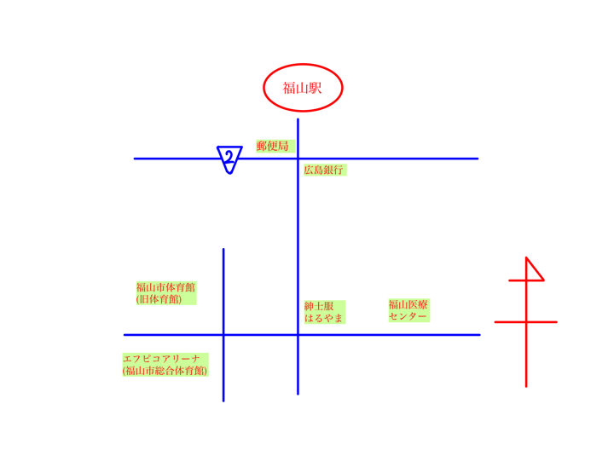

参加申込書（記入例）
第31回少年少女のためのフェンシング競技会
２０２３ひろしま平和カップ 申込書

参加申込書および種別ごとに入力し、ファイルへチーム名を付してへメール送信すると共に，申込用紙（このシート１枚）を印刷し参加費並びに弁当代を添えて現金書留で郵送します。

 |  |  |  |  |  |  |  | 記入例
 | 2023 | 年 | 2 | 月 |  | 日

チーム名 | 福山クラブ

（よみかた） | ふくやまくらぶ |  |  |  |  |  |  | 全角ひらがなで入力してください。

申込する人の |  |  |  |  |  |  |  | 水色の網掛へ入力してください
郵便番号 | 720 | － | 2222 | 半角数字で入力してください。

住所 | 福山市○○町三丁目1番5号
入力しない。
エントリー用紙に入力すると自動で表示されます。
なまえ | 小林三郎 |  |  | 全角で入力してください。

（よみかた） | こばやしさぶろう |  |  | 全角ひらがなで入力してください。

有線電話 | 084 | － | 222 | － | 3333 |  | どちらか一方は必ず入力してください。 半角数字で入力してください。

携帯電話 | 090 | － | 1234 | － | 5678

申込人数等
種 別 |  | 監督（参加箇所すべて記入） |  |  |  | 参加費＠5,000円 |  | 弁当＠700円 |  | 合計金額 （円）
 |  | みょうじ |  | なまえ |  | 人数（人） | 金額（円） | 個数（個） | 金額（円）
幼年 | の部 | 高橋 |  | 太郎 |  | 1 | 5,000 | 38 | 26,600 | 196,600
小学校１・２年 | 男子の部 | 小林 |  | 三郎 |  | 3 | 15,000
 | 女子の部 | 高橋 |  | 太郎 |  | 2 | 10,000
小学校３・４年 | 男子の部 | 小林 |  | 三郎 |  | 2 | 10,000
 | 女子の部 | 高橋 |  | 太郎 |  | 3 | 15,000
小学校５・６年 | 男子の部 | 小林 |  | 三郎 |  | 5 | 25,000
 | 女子の部 | 高橋 |  | 太郎 |  | 4 | 20,000
中学校 | 男子の部 | 小林 |  | 三郎 |  | 6 | 30,000
 | 女子の部 | 高橋 |  | 太郎 |  | 8 | 40,000
合 計 |  |  |  |  |  | 34 | 170,000

お願い：申込用紙（このシート１枚）を印刷し，金銭と同封し現金書留で郵送してください。他のシートは印刷の必要はなく，メールのみです。

参加申込書
第31回少年少女のためのフェンシング競技会
２０２３ひろしま平和カップ 申込書

参加申込書および種別ごとに入力し、ファイルへチーム名を付してへメール送信すると共に，申込用紙（このシート１枚）を印刷し参加費並びに弁当代を添えて現金書留で郵送します。

 | 2023 | 年 | 月 | 日

チーム名 |  |  |  |  |  | 水色の網掛へ入力してください

（よみかた） |  |  |  |  |  | 全角ひらがなで入力してください。

申込する人の
郵便番号 |  | － | 半角数字で入力してください。

入力しない。
エントリー用紙に入力すると自動で表示されます。
住所

なまえ |  |  | 全角で入力してください。

（よみかた） |  |  | 全角ひらがなで入力してください。

有線電話 |  | － | － |  | どちらか一方は必ず入力してください。 半角数字で入力してください。

携帯電話 |  | － | －

申込人数等
種 別 |  | 監督（参加箇所すべて記入） |  | 参加費＠5,000円 |  | 弁当＠700円 |  | 合計金額 （円）
 |  | みょうじ | なまえ | 人数（人） | 金額（円） | 個数（個） | 金額（円）
幼年 | の部 |  |  | 0
小学校１・２年 | 男子の部 |  |  | 0
 | 女子の部 |  |  | 0
小学校３・４年 | 男子の部 |  |  | 0
 | 女子の部 |  |  | 0
小学校５・６年 | 男子の部 |  |  | 0
 | 女子の部 |  |  | 0
中学校 | 男子の部 |  |  | 0
 | 女子の部 |  |  | 0
合 計 |  |  |  | 0

お願い：申込用紙（このシート１枚）を印刷し，金銭と同封し現金書留で郵送してください。他のシートは印刷の必要はなく，メールのみです。

